Fiche
Photo
(à fournir
avec les
autres documents)
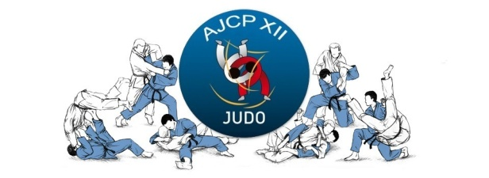 |  | FICHE D'INSCRIPTION * les champs de saisie en jaune sont obligatoires
Informations de la personne inscrite
Nom |  |  | Prénom
Date de Naissance (JJ/MM/AAAA) |  |  | Sexe (Masculin/Féminin)
Rue |  |  | Tel portable (sur 10 chiffres)
Code Postal (sur 5 chiffres) |  |  | Tel domicile (sur 10 chiffres)
Ville |  |  | Mail

Informations sportives de la personne inscrite
Couleur de ceinture |  |  | Points médicaux nécessitant une attention particulière (Asthme, diabète, ….)?
Date du grade (JJ/MM/AAAA)
Participation aux compétitions?
Entrainement avec autres clubs?
Possède un passeport de judo?
Droit à l'image | Oui

Jours et heures d'entrainement souhaités (jusqu'à 3 cours/semaine pour les adultes) |  |  | Objectifs de la saison et/ou Commentaires et/ou 3ième personne à contacter (si nécessaire)
Lundi (cours enfants et adultes)
Mercredi (cours enfants uniquement)
Jeudi (cours enfants et adultes)
Vendredi (cours enfants et adultes)
Samedi (cours enfants uniquement)

Personne(s) à contacter (en cas d'urgence)
Contact 1 |  |  | Contact 2
Civilité, Nom, Prénom |  |  | Civilité, Nom, Prénom
Relation (mère ou conjoint(e)) |  |  | Relation (père ou autre)
Tel (sur 10 chiffres) |  |  | Tel (sur 10 chiffres)
Mail |  |  | Mail

Date (JJ/MM/AAAA) |  |  | Signature

Afin que votre inscription soit effective, l’ensemble des documents listés ci-dessous doivent nous parvenir dans les meilleurs délais : • 1 photo d’identité (Merci de bien vouloir noter le nom et prénom au dos de la photo OU de nous l'envoyer au format informatique) • 1 chèque bancaire à l’ordre de l’AJCP XII (Merci de bien vouloir noter le nom et prénom au dos) • 1 COPIE du certificat médical avec la mention « Apte à la pratique du judo en compétition ». Vous conservez l'original que vous présenterez lors des compétitions. • Cette fiche d’inscription à envoyer par mail à ajcp12@live.fr (ou à imprimer) • Imprimé licence FFJDA (Fourni par le club en septembre) • Passeport sportif : Pour les enfants et les adultes qui souhaitent participer aux compétitions. (A commander au club).

